상품제안서
햇살 2호 선물세트 | 상품코드: S38869

 |  |  |  |  |  |  | 02-713-8555 | www.synergygift.co.kr
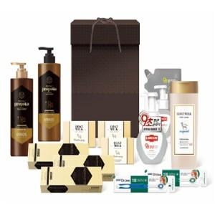

【상세/제작정보】 | <p>&nbsp;</p><p>&nbsp;</p>

【인쇄/포장옵션】 | 스티커 / 포장불가능

【공급단가】 | 수량 | 20~ | 50~ | 100~ | 300~ | 500~
*VAT별도 | 단가 | 25,790원 | 25,380원 | 24,760원 | 24,140원 | 23,730원

【상품 URL】 | https://www.synergygift.co.kr:443/src/goods_detail.php?gdno=38869

